Invoerblad
Vraagstelling |  | Selecteer wat van toepassing is: klik op het roze vak voor de antwoordopties

Algemeen
0.1 | Ik wil de beloopbaarheid inzichtelijk maken van een… | wijk

0.2 | Ik wil de beloopbaarheid inzichtelijk maken van een wijk in…

0.3 | Vul in het antwoordveld de naam van de wijk in…

Deel I
1.1 | In deze wijk lopen mensen over het algemeen…

1.2.1 | Zijn er in deze wijk geleidelijnen* aanwezig op de volgende plekken: voetgangersoversteekplaatsen, kruispunten, winkelgebieden en bij OV-haltes. |  | * Toelichting geleidelijnen

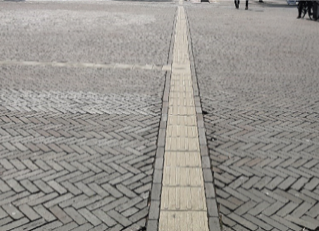
 |  |  | Belangrijk bij een geleidelijn is dat het is vormgegeven met ander materiaal dan de omgeving, en dat het contrast met de rest van het trottoir duidelijk is. Een geleidelijntegel is harder en zorgt dus voor een ander geluid. Daarnaast voel je ook beter het reliëf. * Beperkt aanwezig houdt in dat er slechts gedeeltelijk een geleidelijn aanwezig is, of deze van slechte kwaliteit is.

 | Afbeelding 1.2.1: geleidelijn van goede kwaliteit (goed contrast en andere vormgeving/ondergrond).

1.2.2 | Is er in de wijk sprake van contrast tussen de voetgangersvoorziening en de rijbaan?
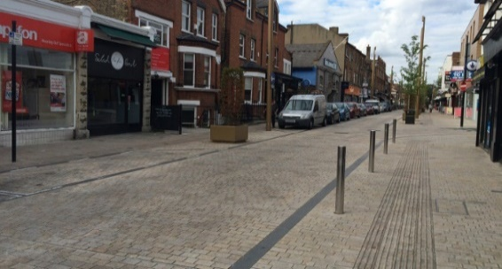
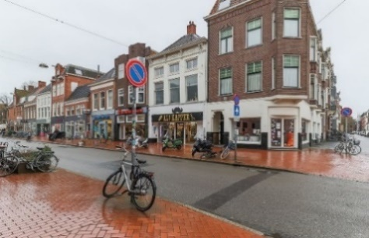

 | Afbeeldingen 1.2.2: Links: geen contrast tussen rijbaan en trottoir. Rechts: hoog contrast tussen rijbaan en trottoir.

1.2.3 | Zijn alle hoogteverschillen bij kruispunten of voetgangersoversteekplaatsen in de wijk te overbruggen voor mindervaliden middels met een hellingbaan of een gelijkvloerse oversteek?

1.3.1 | Wat is de gemiddelde omloopfactor** in de wijk… |  | ** Toelichting omloopfactor

1.3.2 | Wat is de gemiddelde omloopfactor** vanuit het midden van de wijk naar andere wijken… |  | De omloopfactor is het verschil tussen de hemelsbrede afstand en de loopafstand. Bepaal de omloopfactor door de volgende stappen te volgen:

1.4.1 | Vanuit een centraal punt (bijv. een woning of verzorgingstehuis) in deze wijk is een basisschool…
 |  |  | Stap 1 - | Open Google Maps en selecteer een route van één hoek van de wijk naar een andere hoek van de wijk. Noteer het aantal meters.
1.4.2 | Vanuit een centraal punt in deze wijk is gezondsheidszorg (huisarts en/of apotheek)… |  | Stap 2 - | Klik op de startlocatie met je rechtermuisknop en selecteer 'afstand meten', klik op de eindlocatie en noteer het aantal meters.
 |  |  | Stap 3 - | Vul het aantal meters hieronder in en bereken de omloopfactor. Herhaal dit voor alle hoeken van de wijk en neem de gemiddelde omloopfactor.
1.4.3 | Vanuit een centraal punt in deze wijk is een supermarkt…
 |  |  | De exacte loopafstand volgens Google Maps is: |  | meter
1.4.4 | Vanuit een centraal punt in deze wijk zijn één of meer publieke gebouwen (buurthuis, bibliotheek etc.)… |  | De hemelsbrede loopafstand volgens Google Maps is: |  | meter

1.4.5 | Vanuit een centraal punt in deze wijk zijn één of meer recreatieve bestemmingen (restaurant, theater etc.)… |  |  | De omloopfactor is:

Deel II
2.1.1 | In deze wijk zijn de voetpaden* over het algemeen… |  | * Tip

2.1.2 | In deze wijk lopen mensen over het algemeen op… |  | Doorsnee stoeptegels zijn vaak 30 x 30 centimeter. Drie stoeptegels naast elkaar is 90 centimeter breed in dat geval.

2.2.1 | Zijn er straatnaambordjes aanwezig in deze wijk?

2.2.2 | Zijn er herkenningspunten** in de wijk aanwezig? |  | ** Toelichting herkenningspunten

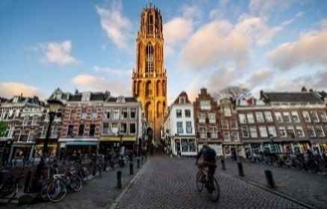
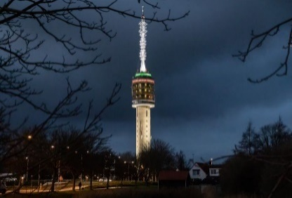
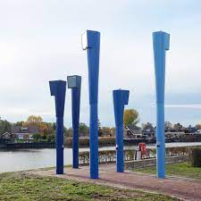
 |  |  | Een herkenningspunt is een algemeen bekend punt in de omgeving. Het punt is vanuit alle windrichtingen zichtbaar en herkenbaar als herkenningspunt.

 | Afbeeldingen 2.2.2: voorbeelden herkenningspunten

2.2.3 | Is er bewegwijzering aanwezig in deze wijk?
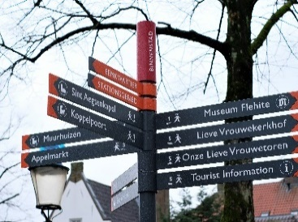
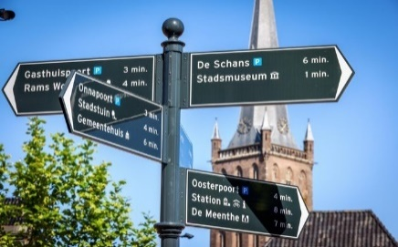

 | Afbeeldingen 2.2.3: voorbeelden bewegwijzering

Deel III
3.1.1 | In deze wijk is het type oversteek voornamelijk…

3.1.2 | De maximum snelheid in de wijk is…

3.3 | Beoordeel een aantal straten in de wijk en beoordeel de sociale veiligheid in de wijk, deze is…

Deel IV
4.1 | In deze wijk is de vrije doorloopbreedte* op het voetpad over het algemeen… |  | * Toelichting vrije doorloopbreedte
 |  |  | De vrije doorloopbreedte is de beschikbare breedte op het voetpad zonder (al dan niet tijdelijke) obstakels. Om het effect van de obstakels in beeld te brengen, kan de tool 2x worden ingevuld (incl. obstakels en excl. obstakels).
4.2 | In deze wijk is het overdag over het algemeen…

4.3 | In deze wijk zijn…
 |  |  | ** Toelichting openbare rustpunten
4.4.1 | In deze wijk is het algemene geluidniveau vergelijkbaar met… |  | Onder openbare rustpunten wordt verstaan: openbare zitgelegenheden waar iedereen gebruik van kan en mag maken.

4.4.2 | In deze wijk is het algemene geurniveau vergelijkbaar met…

Deel V
5.1.1 | In deze wijk is…

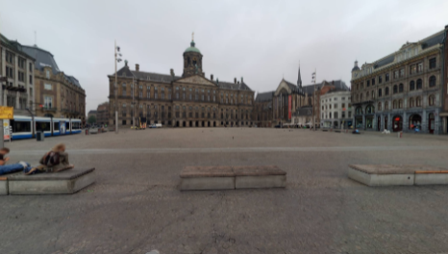
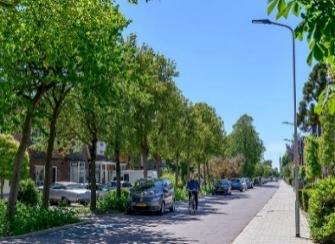
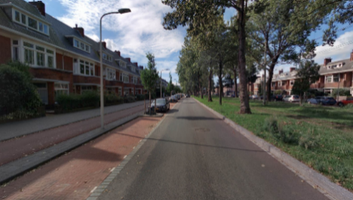
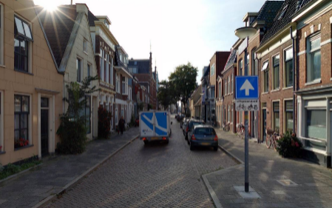
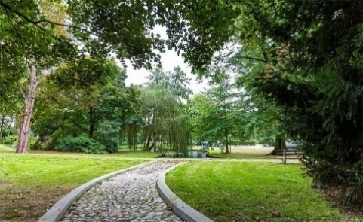

 | 1. Nauwelijks tot geen groen. 2. Weinig groen. 3. Redelijk wat groen. 4. Veel groen. 5. Volledig groen.

5.1.2 | Hoe ervaart u de hoeveelheid water in deze wijk?

5.2 | De afwisseling van de omgeving in deze wijk is…

5.3.1 | Het onderhoud van het voetpad in deze wijk is over het algemeen…

5.3.2 | Het onderhoud van de omgeving (tuinen, bebouwing, groen etc.) in deze wijk is over het algemeen…

5.4 | In deze wijk is criminaliteit/vandalisme…

